Login
No | Nombre/Identificador | Descripción | Pre condiciones | Entradas | Pasos | Resultados Esperados | Pos condición (resultado obtenido) | Estado | Prioridad | Captura
1 | LG-001 | Iniciar sesión con correo y contraseña vacíos | Estar en la pantalla de login | correo = "" ; contraseña = "" | 1) Abrir http://localhost:3000 2) Dejar ambos campos vacíos 3) Clic en "Entrar" | No ingresa y pide llenar los campos obligatorios | El navegador muestra "Completa este campo"; la API responde 400 "Ingresa tu correo y tu contraseña." | Cerrado | Baja
2 | LG-002 | Iniciar sesión con correo sin @ | Estar en la pantalla de login | correo = admincorreo.com ; contraseña = Prueba123 | 1) Escribir el correo sin @ 2) Clic en "Entrar" | No ingresa y avisa que el correo debe incluir @ | Se rechaza: "El correo debe incluir un @." | Cerrado | Baja
3 | LG-003 | Iniciar sesión como administrador con credenciales válidas | BD recién importada (inventario_cosmeticos.sql) | correo = admin@correo.com ; contraseña = Prueba123 | 1) Abrir el sistema 2) Ingresar credenciales 3) Clic en "Entrar" | Ingresa al sistema y muestra el saludo del usuario | Ingresa y muestra "Hola, Admin Prueba" | Cerrado | Alta | 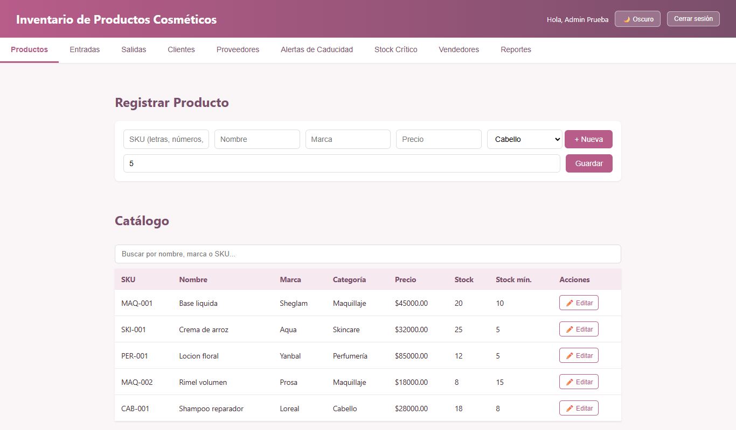
4 | LG-004 | Iniciar sesión como vendedor con credenciales válidas | BD recién importada (inventario_cosmeticos.sql) | correo = vendedor@correo.com ; contraseña = Prueba123 | 1) Abrir el sistema 2) Ingresar credenciales 3) Clic en "Entrar" | Ingresa al sistema | Ingresa y muestra "Hola, Vendedora Prueba" | Cerrado | Alta | 
5 | LG-005 | Iniciar sesión con una cuenta inactiva | BD recién importada (inventario_cosmeticos.sql) | correo = inactivo@correo.com ; contraseña = Prueba123 | 1) Ingresar credenciales de la cuenta inactiva 2) Clic en "Entrar" | No ingresa y muestra un mensaje indicando contactar al administrador | No ingresa: "Esta cuenta está inactiva. Contacta al administrador." | Cerrado | Media | 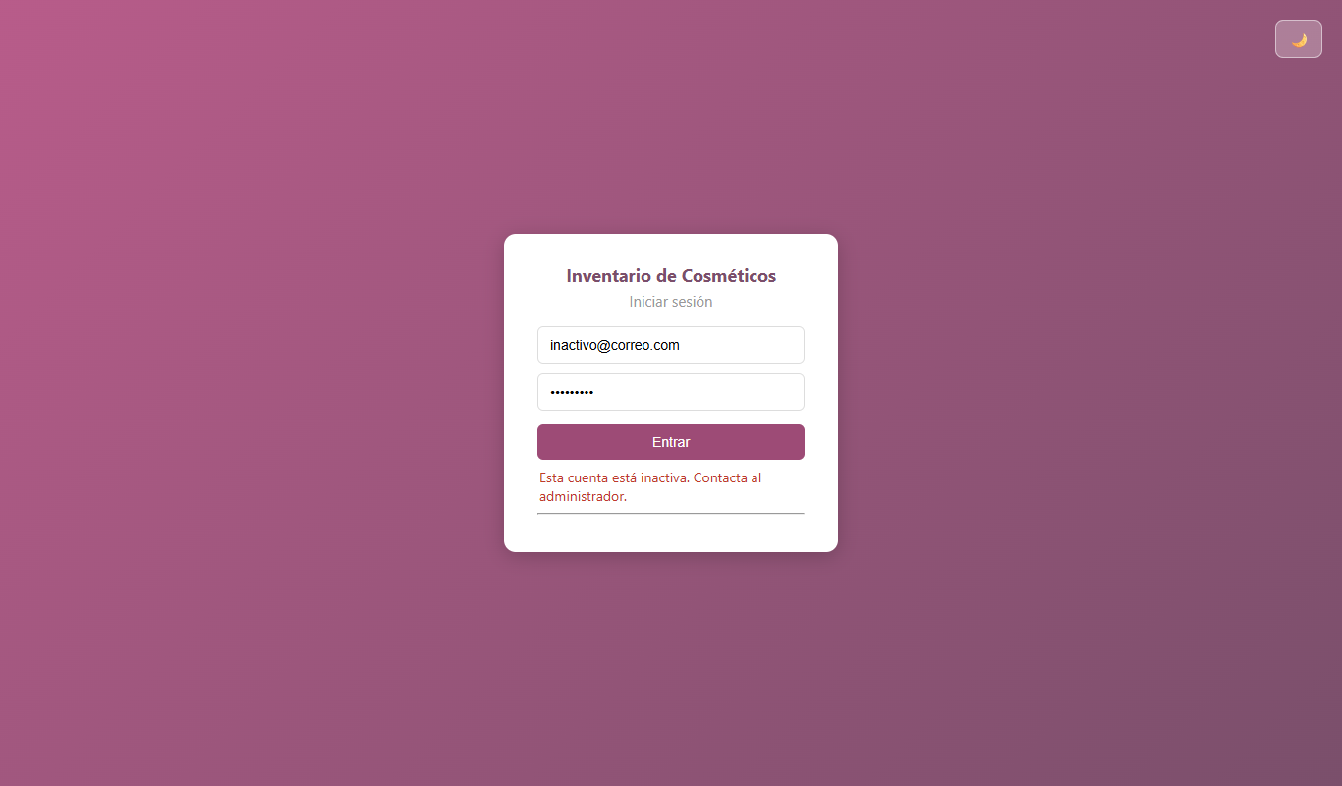
6 | LG-006 | Iniciar sesión con un correo que no existe | BD recién importada (inventario_cosmeticos.sql) | correo = noexiste@correo.com ; contraseña = Prueba123 | 1) Ingresar un correo no registrado 2) Clic en "Entrar" | Mensaje genérico: "Correo o contraseña incorrectos" | CORREGIDO: La API responde con mensaje genérico "Correo o contraseña incorrectos." impidiendo la enumeración de usuarios. | Cerrado | Media | 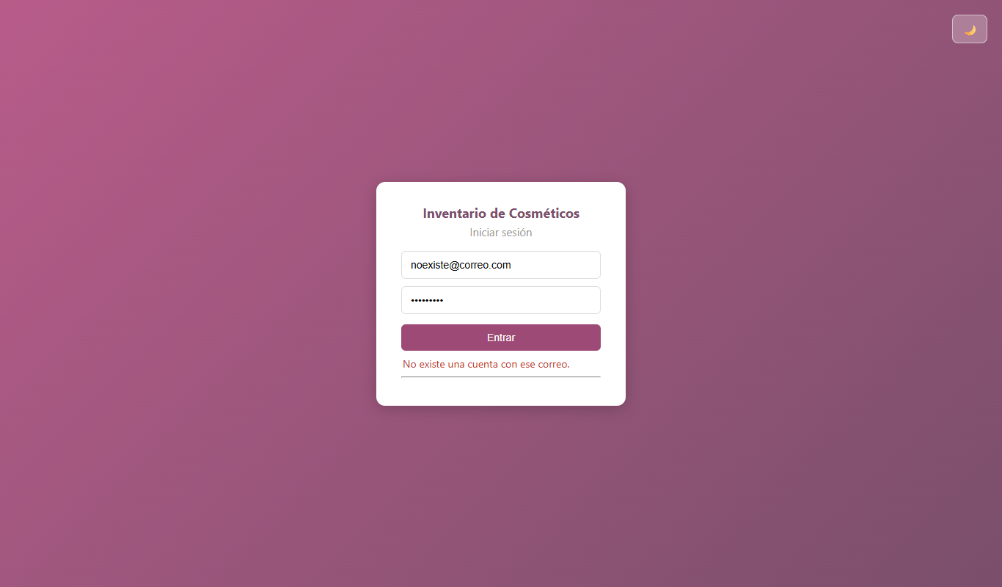
7 | LG-007 | Varios intentos fallidos seguidos (fuerza bruta) | BD recién importada (inventario_cosmeticos.sql) | correo = admin@correo.com ; 15 contraseñas erróneas y luego Prueba123 | 1) Intentar iniciar sesión 15 veces con contraseña incorrecta 2) Intentar con la contraseña correcta | Tras varios intentos fallidos se bloquea temporalmente o se limita el número de intentos | CORREGIDO: Implementada protección contra fuerza bruta; tras 5 intentos fallidos consecutivos se bloquea el acceso por 15 minutos (HTTP 429). | Cerrado | Media
8 | LG-010 | Inyección SQL en el campo correo | BD recién importada (inventario_cosmeticos.sql) | correo = ' OR '1'='1' -- @ ; contraseña = x | 1) Escribir la inyección en el correo 2) Clic en "Entrar" | No ingresa (las consultas están parametrizadas) | No ingresa: "No existe una cuenta con ese correo." | Cerrado
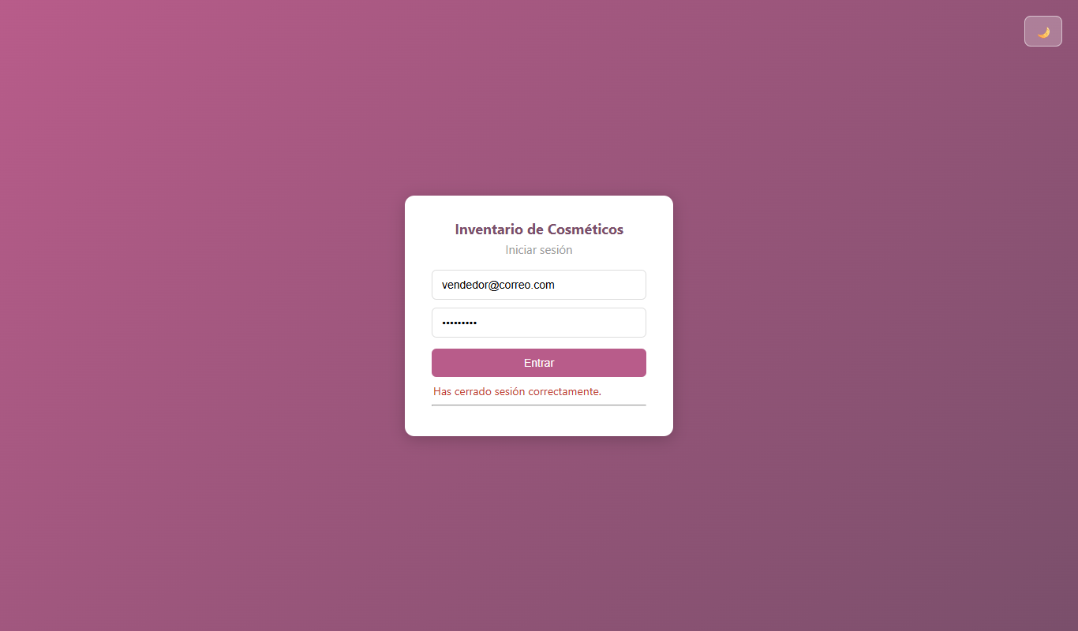
9 | LG-011 | El token sigue siendo válido después de cerrar sesión | Sesión iniciada como admin@correo.com / Prueba123 | Token guardado antes de cerrar sesión | 1) Iniciar sesión y copiar el token (localStorage) 2) Clic en "Cerrar sesión" 3) Usar el token copiado contra /api/productos | Tras cerrar sesión el token queda invalidado (401) | CORREGIDO: Implementada lista negra de tokens revocados en backend. Tras el logout, el token anterior queda invalidado (HTTP 401). | Cerrado | Media
10 | LG-012 | Iniciar sesión solo con el correo (sin contraseña) | Estar en la pantalla de login | correo = admin@correo.com ; contraseña = "" | 1) Escribir solo el correo 2) Clic en "Entrar" | No ingresa y avisa que falta la contraseña | El navegador marca el campo Contraseña: "Rellene este campo." | Cerrado | Baja
11 | LG-013 | Iniciar sesión solo con la contraseña (sin correo) | Estar en la pantalla de login | correo = "" ; contraseña = Prueba123 | 1) Escribir solo la contraseña 2) Clic en "Entrar" | No ingresa y avisa que falta el correo | El navegador marca el campo Correo: "Rellene este campo." | Cerrado | 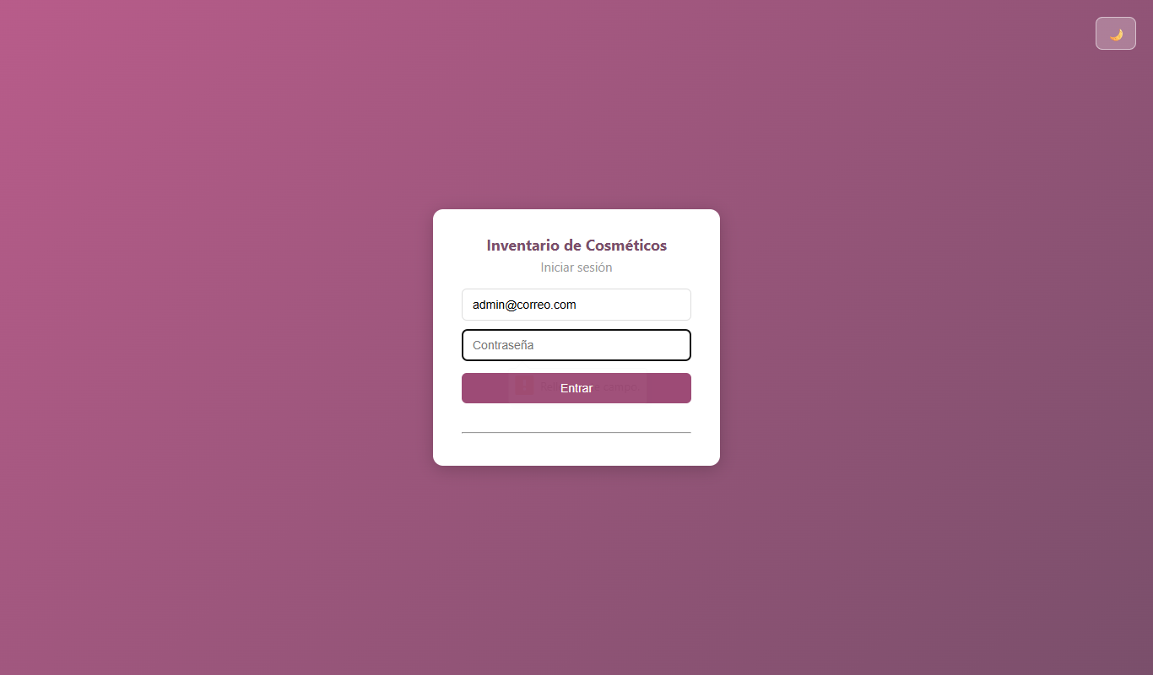 Baja
12 | LG-014 | Iniciar sesión con contraseña incorrecta | BD recién importada (inventario_cosmeticos.sql) | correo = admin@correo.com ; contraseña = Incorrecta1 | 1) Escribir el correo correcto y una contraseña errónea 2) Clic en "Entrar" | No ingresa y muestra un mensaje de error | No ingresa: "La contraseña es incorrecta." | Cerrado | Media | 
13 | LG-015 | Mostrar u ocultar la contraseña (ícono del ojo) | Estar en la pantalla de login | contraseña = Prueba123 | 1) Escribir la contraseña 2) Buscar un botón para ver lo escrito | Existe un botón (ojo) para mostrar u ocultar la contraseña y verificar lo digitado | CORREGIDO: Se integró el botón (ícono de ojo) para mostrar u ocultar la contraseña digitada en el login. | Cerrado | Baja
14 | LG-016 | Opción "¿Olvidaste tu contraseña?" | Estar en la pantalla de login | N/A | 1) Buscar en la pantalla de login un enlace para recuperar la contraseña | Existe un enlace "¿Olvidaste tu contraseña?" para recuperar el acceso | CORREGIDO: Se integró modal de "¿Olvidaste tu contraseña?" y endpoint para que un administrador restablezca la credencial. | Cerrado | Media

Productos
No | Nombre/Identificador | Descripción | Pre condiciones | Entradas | Pasos | Resultados Esperados | Pos condición (resultado obtenido) | Estado | Prioridad | Captura
1 | PR-001 | Registrar un producto con datos válidos | Sesión iniciada como admin@correo.com / Prueba123 Pestaña Productos | SKU = SKI-100 ; Nombre = Serum vitamina C ; Marca = Aqua ; Precio = 50000 ; Categoría = Skincare ; Stock mín = 5 | 1) Llenar el formulario 2) Clic en "Guardar" | Se crea el producto con stock inicial 0 | Se crea: "Producto registrado correctamente." Stock inicial 0 | Cerrado | Alta
2 | PR-002 | Registrar un producto con SKU duplicado | Sesión iniciada como admin@correo.com / Prueba123 | SKU = MAQ-001 (ya existe) | 1) Llenar el formulario con un SKU existente 2) Guardar | Se rechaza por SKU duplicado | Se rechaza: "El código SKU ya existe." | Cerrado | Alta
3 | PR-003 | Registrar un SKU con espacios | Sesión iniciada como admin@correo.com / Prueba123 | SKU = MAQ 900 | 1) Escribir el SKU con espacio 2) Guardar | Se rechaza: solo letras, números y guiones | Se rechaza (navegador y servidor) | Cerrado | Media
4 | PR-004 | Registrar un producto con precio 0 | Petición directa a la API con token válido (Postman o script) | precio = 0 | 1) Enviar POST /api/productos con precio 0 | Se rechaza con el mensaje "El precio debe ser un número mayor a cero." | CORREGIDO: Se rechaza con el mensaje explícito "El precio debe ser un número mayor a cero." | Cerrado | Baja
5 | PR-005 | Registrar un producto con precio negativo | Petición directa a la API con token válido (Postman o script) | precio = -5 | 1) Enviar POST /api/productos | Se rechaza | Se rechaza: "El precio debe ser un número mayor a cero." | Cerrado | Media
6 | PR-006 | Registrar un producto con HTML en el nombre | Petición directa a la API con token válido (Postman o script) | nombre = <script>alert(1)</script> | 1) Enviar POST /api/productos | Se rechaza por caracteres no permitidos | Se rechaza: "El nombre contiene caracteres no permitidos." | Cerrado | Media
7 | PR-007 | Registrar un producto con stock mínimo negativo | Petición directa a la API con token válido (Postman o script) | stock_minimo = -3 | 1) Enviar POST /api/productos | Se rechaza | Se rechaza: "El stock mínimo no puede ser negativo." | Cerrado | Baja
8 | PR-008 | Registrar un producto con un precio muy grande | Petición directa a la API con token válido (Postman o script) | precio = 999999999999 | 1) Enviar POST /api/productos | Se rechaza con un mensaje de precio máximo permitido | CORREGIDO: Se valida precio máximo permitido ($99.999.999,99), evitando error 500 de base de datos. | Cerrado | Baja
9 | PR-009 | Editar un producto con precio menor o igual al costo del lote activo | Sesión iniciada como admin@correo.com / Prueba123 | Base liquida (costo de lote 20000) ; nuevo precio = 15000 | 1) Clic en "Editar" en Base liquida 2) Cambiar el precio a 15000 3) Guardar cambios | Se rechaza porque no habría ganancia | Se rechaza: "El precio ($15000.00) no puede ser menor o igual al costo de adquisición de los lotes activos ($20000.00)." | Cerrado | Alta
10 | PR-010 | Editar un producto con datos válidos | Sesión iniciada como admin@correo.com / Prueba123 | Base liquida ; precio = 46000 | 1) Editar 2) Cambiar el precio 3) Guardar | Se actualiza el producto; el SKU no es editable | Se actualiza: "Producto actualizado correctamente." El SKU está deshabilitado | Cerrado | Media
11 | PR-011 | Buscar un producto por marca | Sesión iniciada como admin@correo.com / Prueba123 | Buscar = Sheglam | 1) Escribir en el buscador del catálogo | Muestra solo los productos de esa marca | Muestra MAQ-001 Base liquida | Cerrado | Baja
12 | PR-012 | Inyección SQL en el buscador de productos | Sesión iniciada como admin@correo.com / Prueba123 | Buscar = ' OR 1=1 -- | 1) Escribir el texto en el buscador | No devuelve todos los registros ni genera error | Devuelve 0 filas, sin error (consulta parametrizada) | Cerrado | Media
13 | PR-013 | Crear una categoría nueva desde el formulario de productos | Sesión iniciada como admin@correo.com / Prueba123 Pestaña Productos | Clic en "+ Nueva" junto al selector de categoría | 1) Ir a Productos 2) Clic en el botón "+ Nueva" | Se abre un formulario o ventana para registrar la categoría (funcionalidad 3 del alcance) | CORREGIDO: El botón "+ Nueva" abre modal para registrar la categoría y la selecciona inmediatamente en el formulario. | Cerrado | Alta | 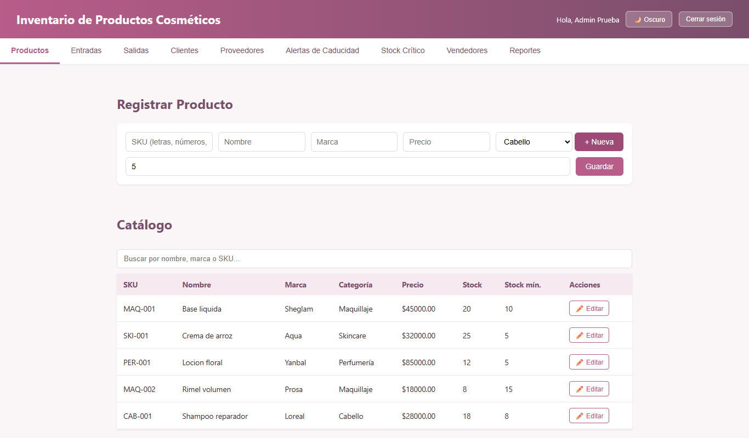
14 | PR-014 | Registrar un producto con SKU "-1" | Sesión iniciada como admin@correo.com / Prueba123 Pestaña Productos | SKU = -1 | 1) Escribir -1 en el SKU 2) Completar el resto 3) Guardar | Se rechaza: el SKU debe tener un formato de código (p. ej., empezar por letras: MAQ-001) | CORREGIDO: Se rechaza; el SKU exige formato formal de código (ej. MAQ-001) en frontend y backend. | Cerrado | Media | 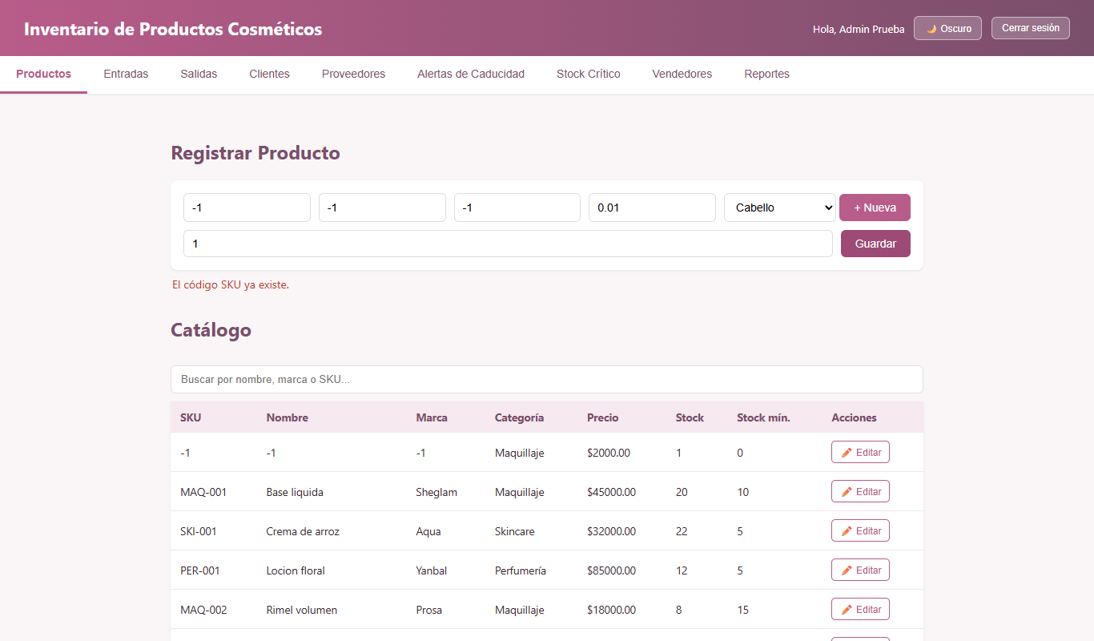
15 | PR-015 | Registrar un producto con nombre "-1" | Sesión iniciada como admin@correo.com / Prueba123 Pestaña Productos | Nombre = -1 | 1) Escribir -1 en el Nombre 2) Guardar | Se rechaza: el nombre debe contener letras | CORREGIDO: Se rechaza; el nombre del producto debe contener caracteres alfabéticos. | Cerrado | Media
16 | PR-016 | Registrar un producto con marca "-1" | Sesión iniciada como admin@correo.com / Prueba123 Pestaña Productos | Marca = -1 | 1) Escribir -1 en la Marca 2) Guardar | Se rechaza: la marca debe contener letras | CORREGIDO: Se rechaza; la marca del producto debe contener caracteres alfabéticos. | Cerrado | Baja
17 | PR-017 | Precio mínimo permitido de un producto | Sesión iniciada como admin@correo.com / Prueba123 Pestaña Productos | Precio = -1, luego 0,01 | 1) Escribir -1 en Precio y guardar 2) Escribir 0,01 y guardar | Rechaza -1 y exige un precio mínimo realista (p. ej., ≥ $100) | CORREGIDO: Se estableció precio mínimo comercial realista de $100 tanto en backend como en frontend. | Cerrado | Baja

Entradas
No | Nombre/Identificador | Descripción | Pre condiciones | Entradas | Pasos | Resultados Esperados | Pos condición (resultado obtenido) | Estado | Prioridad | Captura
1 | EN-001 | Registrar una entrada de inventario válida | Sesión iniciada como admin@correo.com / Prueba123 Existe el producto SKI-100 con stock 0 | Proveedor = Cosméticos del Valle ; Producto = SKI-100 ; Cantidad = 10 ; Costo = 20000 ; Vence = hoy + 200 días | 1) Ir a Entradas 2) Llenar el formulario 3) Clic en "Registrar Entrada" | Se registra la entrada y el stock sube a 10 | Se registra; el stock pasa de 0 a 10 | Cerrado | Alta
2 | EN-002 | Registrar una entrada con vencimiento de hoy | Sesión iniciada como admin@correo.com / Prueba123 | Vence = fecha de hoy | 1) Llenar el formulario con la fecha de hoy 2) Registrar | Se rechaza: el vencimiento debe ser posterior a hoy | Se rechaza: "La fecha de vencimiento debe ser posterior a hoy." | Cerrado | Alta
3 | EN-003 | Registrar una entrada con vencimiento pasado | Petición directa a la API con token válido (Postman o script) | Vence = hoy - 5 días | 1) Enviar POST /api/compras | Se rechaza | Se rechaza: "La fecha de vencimiento debe ser posterior a hoy." | Cerrado | Alta
4 | EN-004 | Costo de compra igual al precio de venta | Sesión iniciada como admin@correo.com / Prueba123 | SKI-100 (precio 50000) ; Costo = 50000 | 1) Llenar el formulario 2) Registrar | Se rechaza porque no hay margen | Se rechaza: "El costo de compra ($50000.00)… no puede ser mayor o igual a su precio de venta" | Cerrado | Alta
5 | EN-005 | Costo de compra mayor al precio de venta | Sesión iniciada como admin@correo.com / Prueba123 | Costo = 60000 | 1) Llenar el formulario 2) Registrar | Se rechaza | Se rechaza con el mismo mensaje de margen | Cerrado | Alta
6 | EN-006 | Entrada con cantidad 0 | Petición directa a la API con token válido (Postman o script) | cantidad = 0 | 1) Enviar POST /api/compras | Se rechaza | Se rechaza: "Cada producto debe tener una cantidad válida mayor a cero." | Cerrado | Media
7 | EN-007 | Entrada sin proveedor | Petición directa a la API con token válido (Postman o script) | id_proveedor = "" | 1) Enviar POST /api/compras | Se rechaza | Se rechaza: "Proveedor y usuario son obligatorios." | Cerrado | Media
8 | EN-008 | El selector de usuario muestra a un usuario INACTIVO | Sesión iniciada como admin@correo.com / Prueba123 Pestaña Entradas | Selector "Usuario" | 1) Ir a Entradas 2) Abrir el selector de usuario 3) Elegir "Usuario Inactivo" y registrar | Solo aparecen usuarios activos; no se puede registrar a nombre de un inactivo | CORREGIDO: Los selectores filtran usuarios inactivos y las compras se asocian de forma automática e inviolable al usuario autenticado por JWT. | Cerrado | Media | 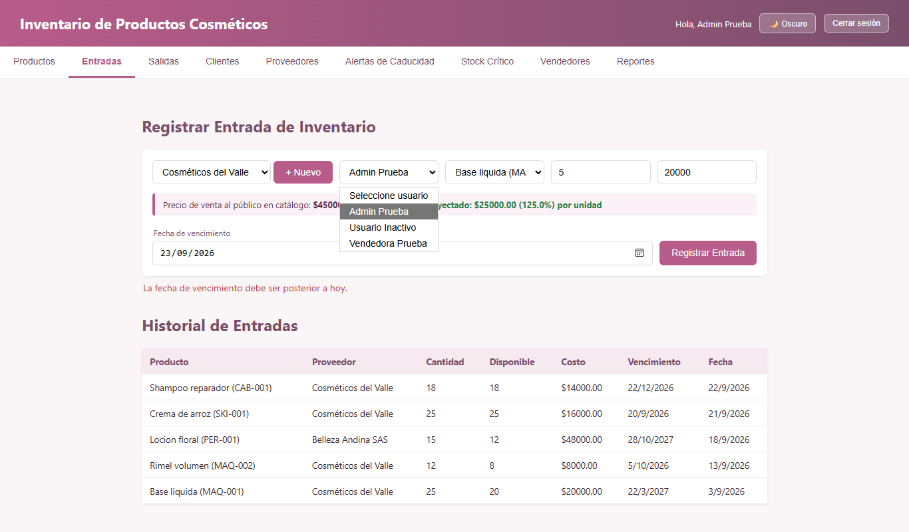
9 | EN-009 | Registrar una entrada a nombre de otro usuario | Sesión iniciada como vendedor@correo.com / Prueba123 | id_usuario = 1 (admin) con el token del vendedor | 1) Iniciar sesión como vendedor 2) Registrar una entrada eligiendo "Admin Prueba" como usuario | El usuario responsable se toma de la sesión iniciada, sin poder elegirlo | CORREGIDO: El usuario responsable se extrae obligatoriamente del token JWT de la sesión, impidiendo suplantar a otro usuario. | Cerrado | Media
10 | EN-010 | Registrar un proveedor nuevo con el botón "+ Nuevo" | Sesión iniciada como admin@correo.com / Prueba123 Pestaña Entradas | Clic en "+ Nuevo" junto al selector de proveedor | 1) Ir a Entradas 2) Clic en "+ Nuevo" | Se abre un formulario para registrar el proveedor (única forma documentada de crear proveedores) | CORREGIDO: El botón "+ Nuevo" abre modal para registrar el nuevo proveedor y lo deja seleccionado de inmediato. | Cerrado | Alta | 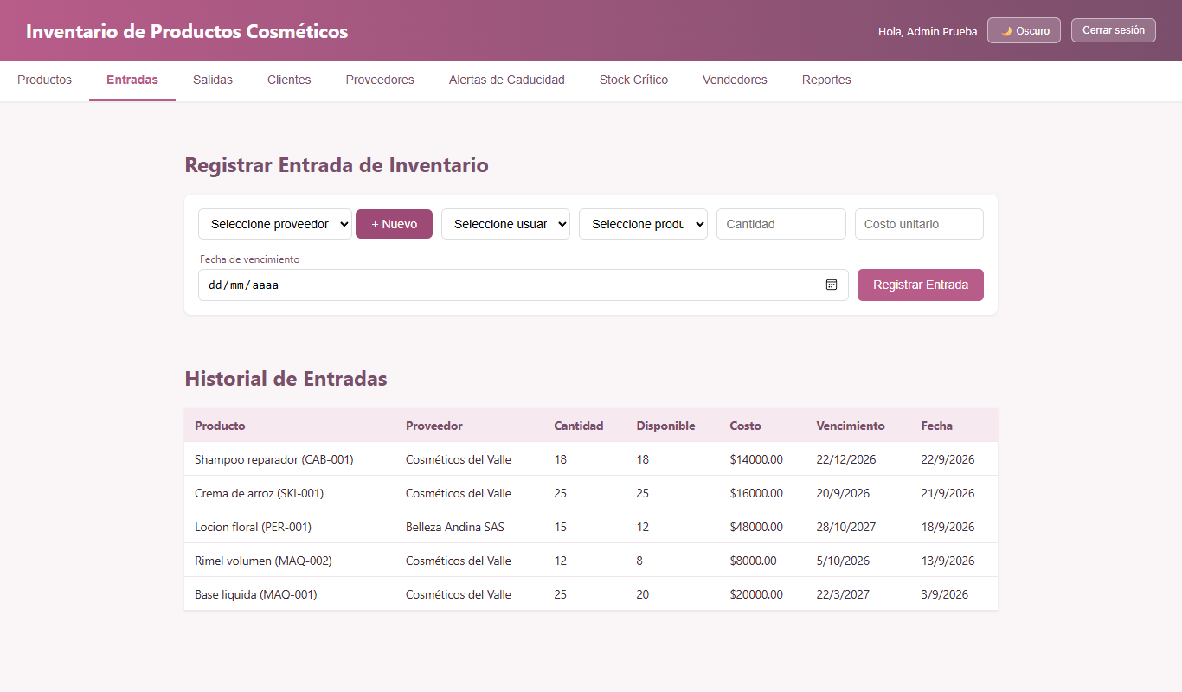

Salidas
No | Nombre/Identificador | Descripción | Pre condiciones | Entradas | Pasos | Resultados Esperados | Pos condición (resultado obtenido) | Estado | Prioridad | Captura
1 | SA-001 | Registrar una venta válida | Sesión iniciada como vendedor@correo.com / Prueba123 BD recién importada (inventario_cosmeticos.sql) | Producto = Base liquida ; Cantidad = 1 ; Precio = 46000 ; Concepto = Venta | 1) Ir a Salidas 2) Llenar el formulario 3) Clic en "Registrar Salida" | Se registra la venta y el stock baja en 1 | Se registra: "Salida registrada correctamente." Stock 20 → 19 | Cerrado | Alta
2 | SA-002 | Vender más unidades de las disponibles | Sesión iniciada como admin@correo.com / Prueba123 | Base liquida ; Cantidad = 500 | 1) Llenar el formulario 2) Registrar | Se rechaza por stock insuficiente | Se rechaza: "Stock insuficiente para "Base liquida". Disponible: 20." | Cerrado | Alta | 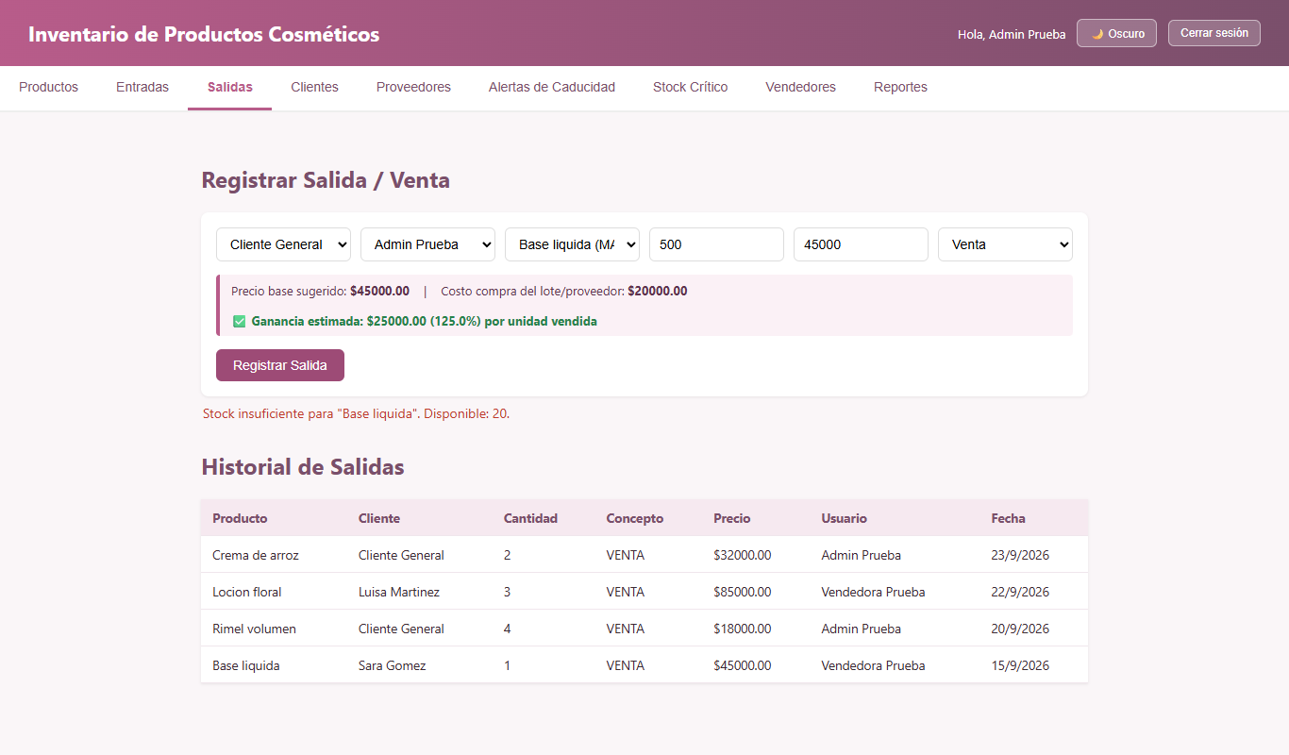
3 | SA-003 | Vender a un precio menor o igual al costo del lote | Sesión iniciada como admin@correo.com / Prueba123 | Base liquida (costo 20000) ; Precio = 15000 | 1) Llenar el formulario 2) Registrar | Se rechaza porque no hay ganancia | Se rechaza: "El precio de venta ($15000.00) debe ser mayor al costo de adquisición ($20000.00)" | Cerrado | Alta | 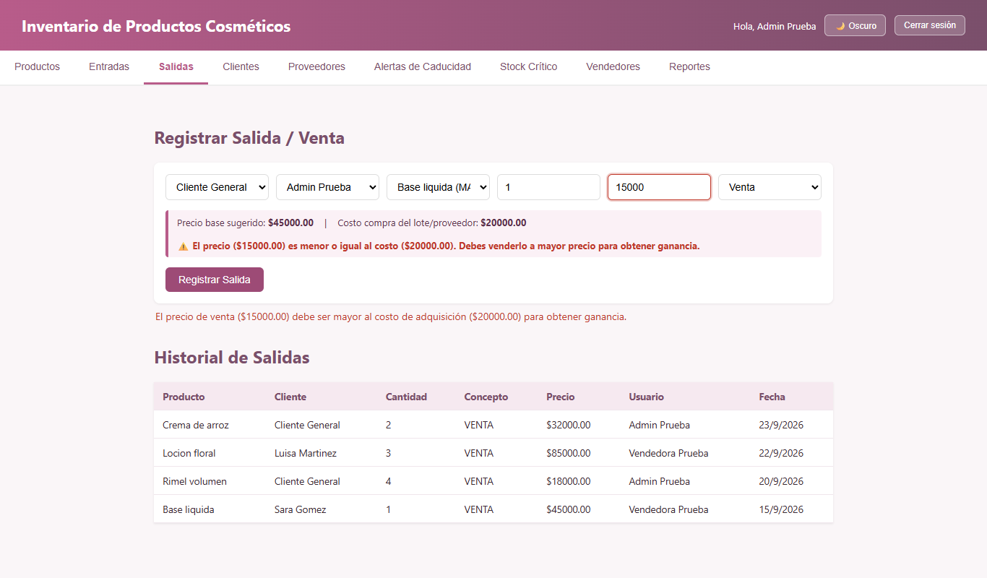
4 | SA-004 | Venta con precio 0 | Petición directa a la API con token válido (Postman o script) | concepto = VENTA ; precio_unitario = 0 | 1) Enviar POST /api/ventas | Se rechaza | Se rechaza: "El precio unitario de venta debe ser un número mayor a cero." | Cerrado | Media
5 | SA-005 | Salida con cantidad negativa | Petición directa a la API con token válido (Postman o script) | cantidad = -2 | 1) Enviar POST /api/ventas | Se rechaza | Se rechaza: "Cada producto debe tener una cantidad válida mayor a cero." | Cerrado | Media
6 | SA-006 | Salida por MUESTRA con precio 0 | Sesión iniciada como admin@correo.com / Prueba123 | Concepto = Muestra ; Precio = 0 | 1) Elegir el concepto Muestra 2) Registrar | Se registra (no requiere margen) | Se registra correctamente | Cerrado | Media
7 | SA-007 | Vender un producto VENCIDO | Sesión iniciada como admin@correo.com / Prueba123 BD recién importada (inventario_cosmeticos.sql) Crema de arroz: único lote vencido hace 3 días | Producto = Crema de arroz ; Cantidad = 2 ; Precio = 32000 | 1) Ir a Salidas 2) Seleccionar Crema de arroz 3) Registrar la venta | Se rechaza: no se puede vender producto vencido (o al menos debe advertir) | CORREGIDO: La venta y la deducción FIFO excluyen estrictamente los lotes con fecha de vencimiento expirada. | Cerrado | Alta | 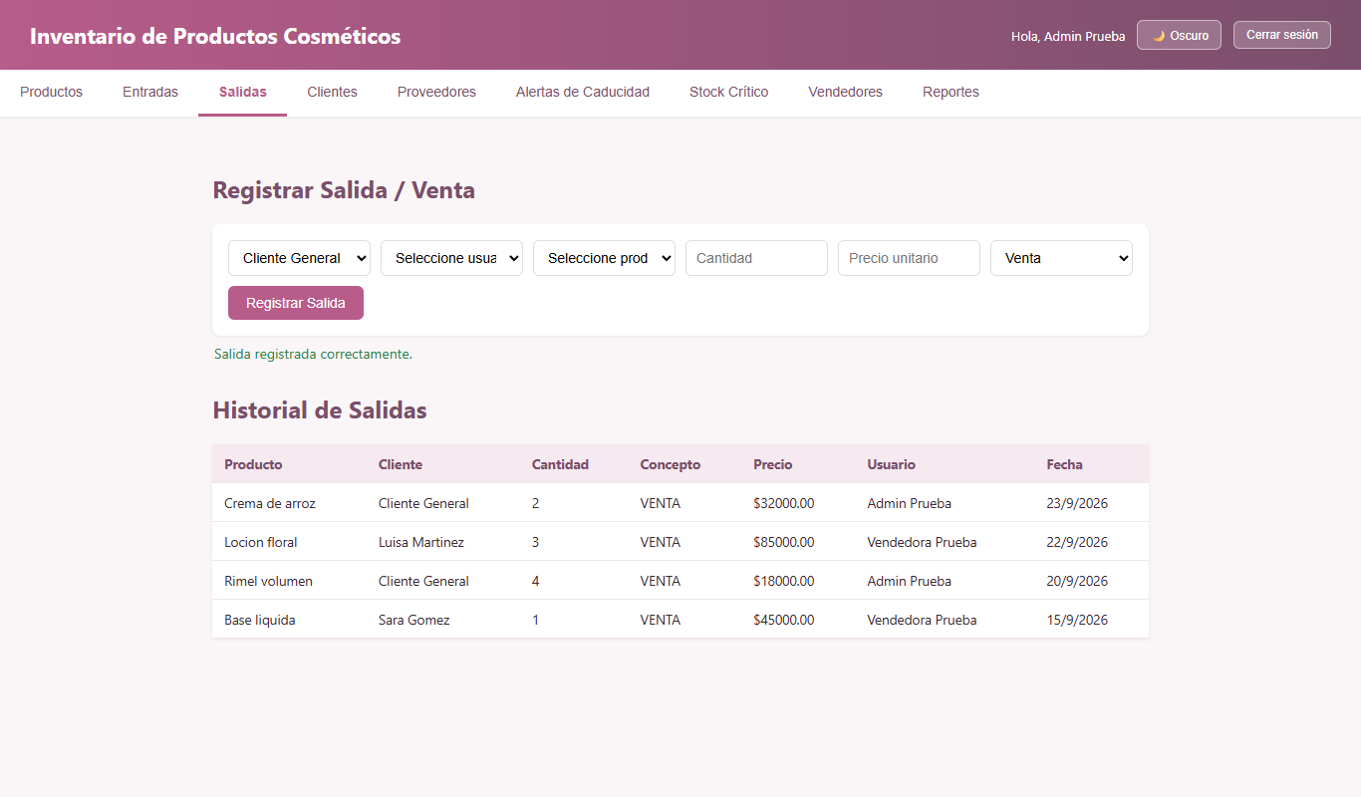
8 | SA-008 | Vender un producto en estado INACTIVO | Sesión iniciada como admin@correo.com / Prueba123 Shampoo reparador editado a estado Inactivo | Producto = Shampoo reparador ; Cantidad = 1 ; Precio = 28000 | 1) Editar el producto y ponerlo Inactivo 2) Ir a Salidas 3) Seleccionar el producto y vender | Los productos inactivos no aparecen en Salidas/Entradas y no se pueden vender | CORREGIDO: Los productos inactivos no se muestran en los selectores y cualquier intento de venta es rechazado con error 400. | Cerrado | Alta
9 | SA-009 | Consumo de lotes por vencimiento más cercano (FIFO) | Sesión iniciada como admin@correo.com / Prueba123 Rímel: lote A con 8 u. (vence en 12 días) y lote B nuevo con 10 u. (vence en 300 días) | Rímel ; Cantidad = 9 ; Precio = 18000 | 1) Registrar la venta de 9 unidades 2) Revisar el historial de salidas | Consume 8 del lote que vence primero y 1 del siguiente | Correcto: se generan dos líneas (8 u. y 1 u.) en el orden esperado | Cerrado | Alta
10 | SA-010 | Registrar una venta a nombre de otro usuario | Sesión iniciada como vendedor@correo.com / Prueba123 | Usuario = Admin Prueba | 1) Como vendedor, elegir "Admin Prueba" en el selector de usuario 2) Registrar | El usuario de la venta se toma de la sesión | CORREGIDO: El usuario de la venta se obtiene directamente de la sesión autenticada (JWT), garantizando trazabilidad. | Cerrado | Media
11 | SA-011 | Venta sin cliente | Sesión iniciada como admin@correo.com / Prueba123 | Cliente = Cliente General / Ocasional | 1) Registrar la venta sin elegir cliente 2) Revisar el historial | El historial muestra "Cliente General" | Muestra "Cliente General" | Cerrado | Baja
12 | SA-012 | Vender varios productos en una misma venta | Sesión iniciada como admin@correo.com / Prueba123 Pestaña Salidas | Producto 1 = Base liquida ; Producto 2 = Locion floral (mismo cliente) | 1) Ir a Salidas 2) Intentar agregar un segundo producto a la misma venta | Se pueden agregar varios productos a una misma venta (carrito/factura) | CORREGIDO: Implementado carrito multi-producto con botón "Agregar producto", tabla interactiva con subtotales y guardado en una sola transacción. | Cerrado | Media | 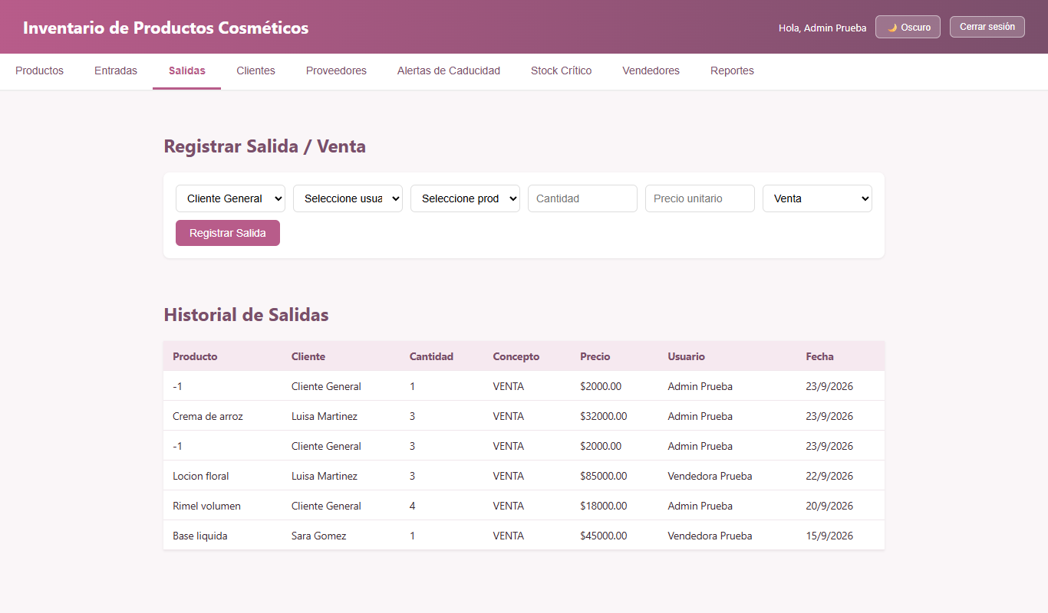

Clientes
No | Nombre/Identificador | Descripción | Pre condiciones | Entradas | Pasos | Resultados Esperados | Pos condición (resultado obtenido) | Estado | Prioridad | Captura
1 | CL-001 | Registrar un cliente válido | Sesión iniciada como admin@correo.com / Prueba123 | Documento = 1098765432 ; Nombre = Maria Lopez ; Contacto = 3009998877 | 1) Ir a Clientes 2) Llenar el formulario 3) Clic en "Guardar Cliente" | Se registra y aparece en la tabla | Se registra: "Cliente registrado correctamente." | Cerrado | Alta
2 | CL-002 | Registrar un cliente con documento repetido | Sesión iniciada como admin@correo.com / Prueba123 | Documento = 1023627989 (Sara Gomez) | 1) Llenar el formulario 2) Guardar | Se rechaza por documento duplicado | Se rechaza: "Ya existe un cliente registrado con ese número de documento." | Cerrado | Alta | 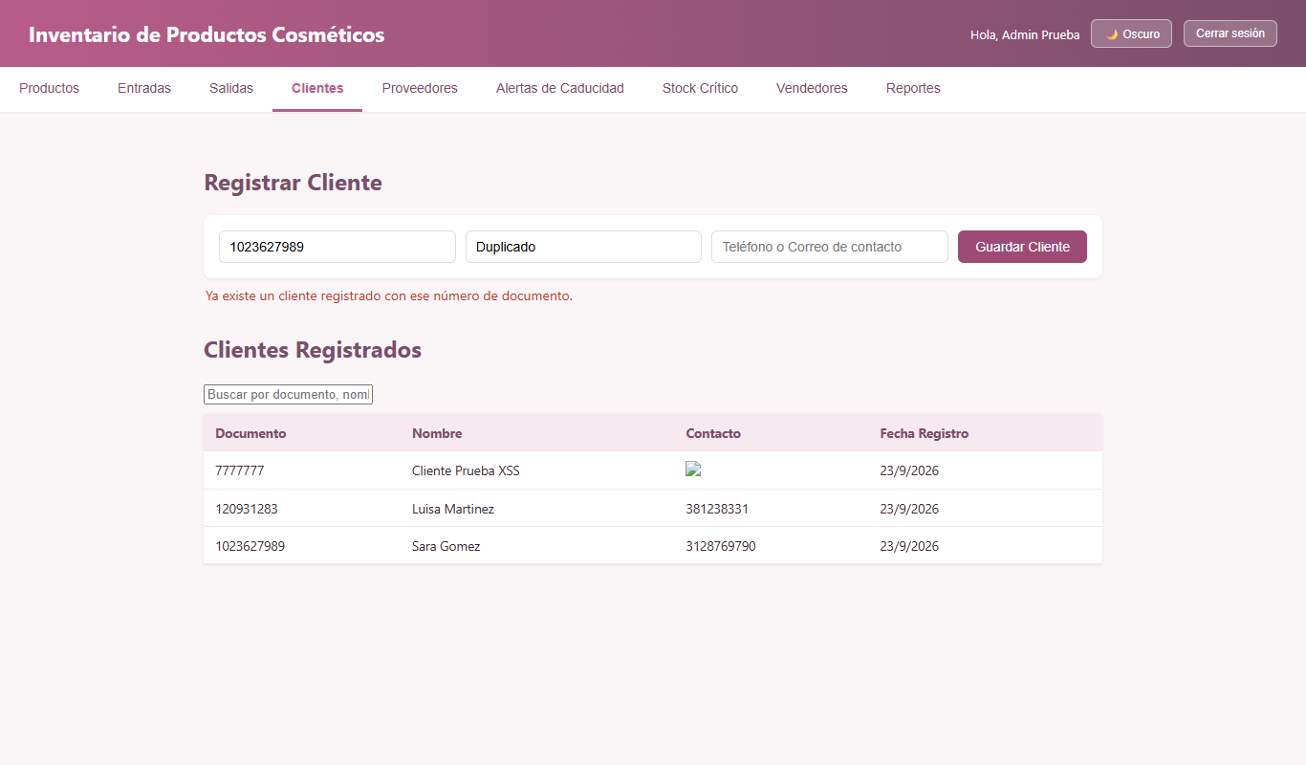
3 | CL-003 | Documento con menos de 3 caracteres | Petición directa a la API con token válido (Postman o script) | Documento = 12 | 1) Enviar POST /api/clientes | Se rechaza | Se rechaza: "El documento debe tener entre 3 y 30 caracteres válidos." | Cerrado | Media
4 | CL-004 | Cliente sin nombre | Petición directa a la API con token válido (Postman o script) | Nombre vacío | 1) Enviar POST /api/clientes | Se rechaza | Se rechaza: "El documento de identidad y el nombre son obligatorios." | Cerrado | Media
5 | CL-005 | Buscar un cliente por nombre | Sesión iniciada como admin@correo.com / Prueba123 | Buscar = Sara | 1) Escribir en el buscador | Muestra solo los clientes que coinciden | Muestra "Sara Gomez" | Cerrado | Baja
6 | CL-006 | Registrar un nombre con ñ y tilde | Sesión iniciada como admin@correo.com / Prueba123 | Nombre = José Muñoz | 1) Llenar el formulario 2) Guardar | Se registra correctamente | Se registra | Cerrado | Baja
7 | CL-007 | Registrar un cliente con documento "-111" | Sesión iniciada como admin@correo.com / Prueba123 Pestaña Clientes | Documento = -111 | 1) Escribir -111 en Documento 2) Completar el resto 3) Guardar | Se rechaza: el documento solo debe tener números, entre 8 y 10 dígitos | CORREGIDO: Se rechaza; el documento solo admite formato numérico entre 8 y 10 dígitos (cédula/NIT). | Cerrado | Media | 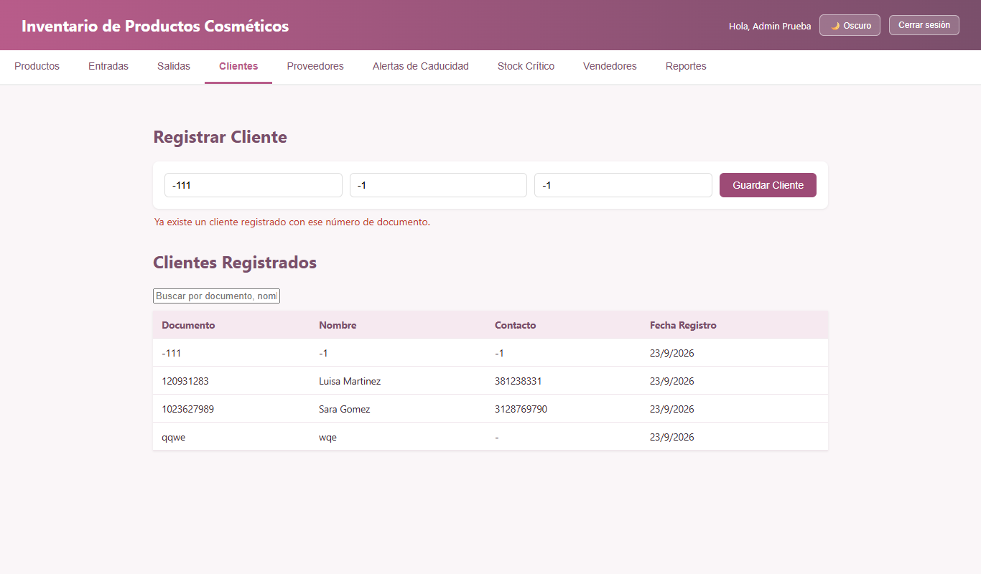
8 | CL-008 | Registrar un cliente con nombre "-1" | Sesión iniciada como admin@correo.com / Prueba123 Pestaña Clientes | Nombre = -1 | 1) Escribir -1 en Nombre 2) Guardar | Se rechaza: el nombre solo debe tener letras y espacios | CORREGIDO: Se rechaza; el nombre de cliente solo admite letras y espacios. | Cerrado | Media
9 | CL-009 | Registrar un cliente con contacto "-1" | Sesión iniciada como admin@correo.com / Prueba123 Pestaña Clientes | Contacto = -1 | 1) Escribir -1 en Contacto 2) Guardar | Se rechaza: el contacto debe ser un teléfono de solo números (máx. 10 dígitos) o un correo válido | CORREGIDO: Se rechaza; el contacto valida formato numérico de teléfono (7 a 10 dígitos) o correo electrónico válido. | Cerrado | Baja
10 | CL-010 | Actualizar los datos de un cliente | Sesión iniciada como admin@correo.com / Prueba123 Pestaña Clientes Existe al menos un cliente | N/A | 1) Ir a Clientes 2) Buscar un botón para editar un cliente de la tabla | Existe la opción de editar o actualizar un cliente (nombre, contacto) | CORREGIDO: Se agregó botón "✏️ Editar" en la tabla de clientes y modal para actualizar nombre y contacto. | Cerrado | Media

Alertas y Stock
No | Nombre/Identificador | Descripción | Pre condiciones | Entradas | Pasos | Resultados Esperados | Pos condición (resultado obtenido) | Estado | Prioridad | Captura
1 | AL-001 | Ver las alertas de caducidad | Sesión iniciada como admin@correo.com / Prueba123 BD recién importada (inventario_cosmeticos.sql) | N/A | 1) Clic en la pestaña "Alertas de Caducidad" | Aparecen la crema de arroz (VENCIDO) y el rímel (URGENTE) | Aparecen Crema de arroz (-3 días, VENCIDO) y Rimel volumen (12 días, URGENTE) | Cerrado | Alta | 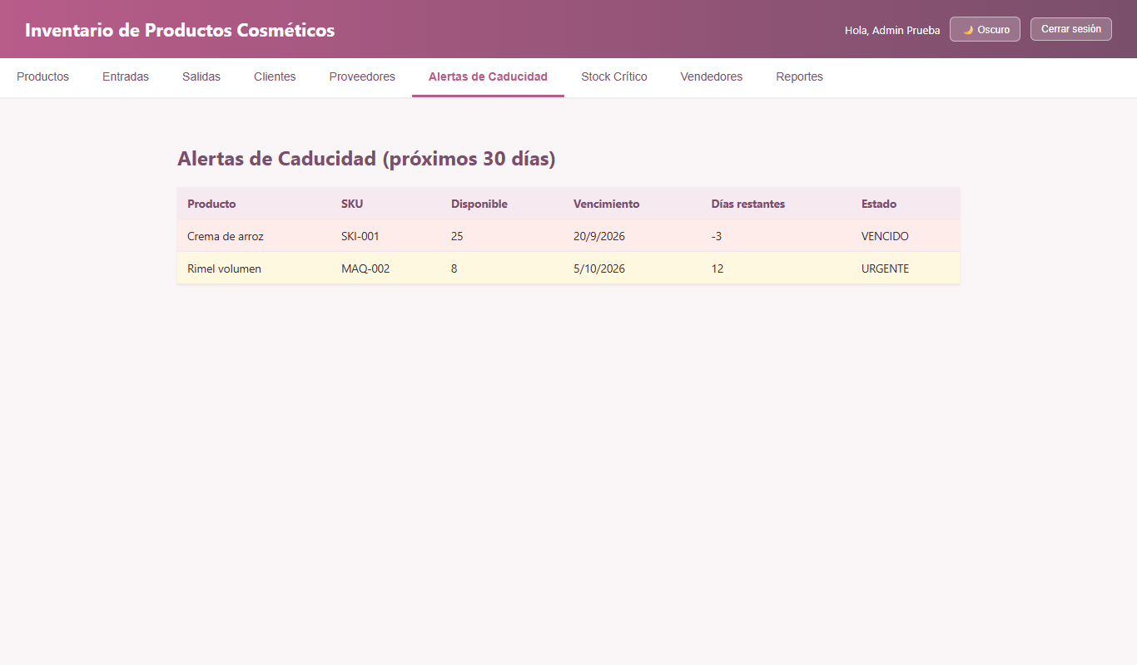
2 | AL-002 | Ver el reporte de stock crítico | Sesión iniciada como admin@correo.com / Prueba123 BD recién importada (inventario_cosmeticos.sql) | N/A | 1) Clic en la pestaña "Stock Crítico" | Aparece el rímel (stock 8, mínimo 15) | Aparece MAQ-002 Rimel volumen 8 / 15 | Cerrado | Alta | 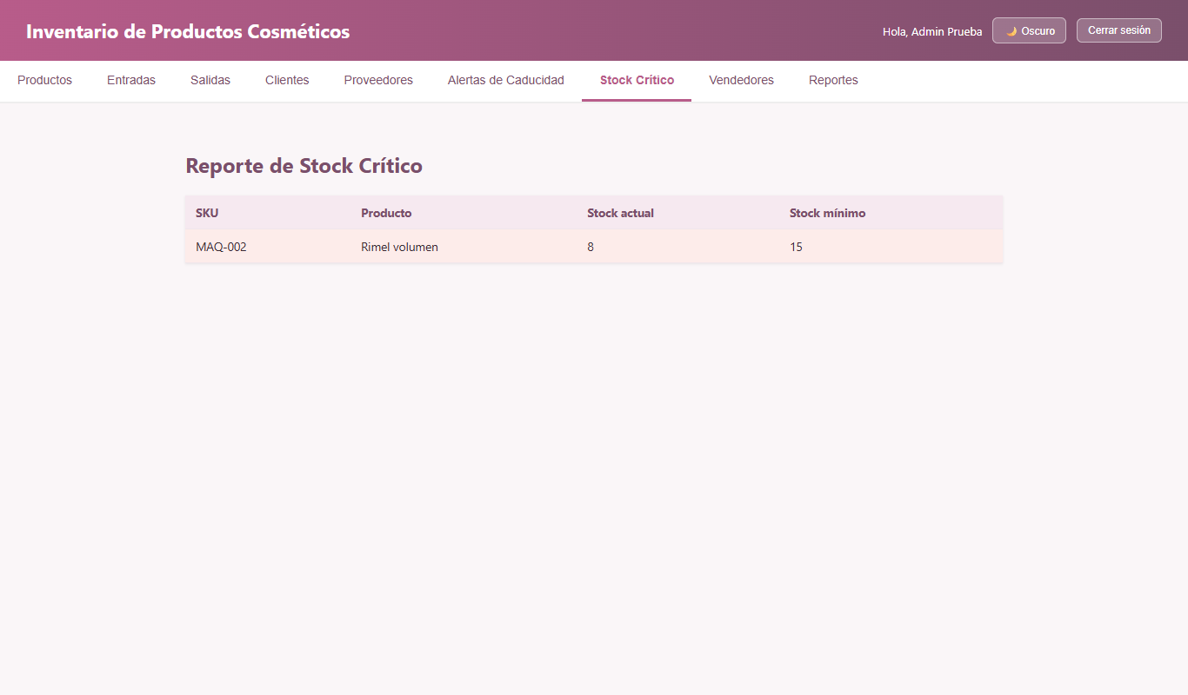
3 | AL-003 | Stock crítico con un producto recién creado | Sesión iniciada como admin@correo.com / Prueba123 | Producto nuevo con stock 0 y mínimo 5 | 1) Crear el producto 2) Abrir Stock Crítico | Aparece como crítico (0 ≤ 5) | Aparece SKI-100 0/5 | Cerrado | Baja
4 | AL-004 | Días restantes de un producto ya vencido | Sesión iniciada como admin@correo.com / Prueba123 BD recién importada (inventario_cosmeticos.sql) | Crema de arroz (venció hace 3 días) | 1) Abrir Alertas de Caducidad 2) Revisar la columna "Días restantes" | Para productos vencidos muestra un texto claro, p. ej., "Vencido hace 3 días" | CORREGIDO: Para productos vencidos se muestra el texto descriptivo "Vencido hace X día(s)" en pantalla, reporte y PDF. | Cerrado | Baja

Vendedores
No | Nombre/Identificador | Descripción | Pre condiciones | Entradas | Pasos | Resultados Esperados | Pos condición (resultado obtenido) | Estado | Prioridad | Captura
1 | VE-001 | Registrar un vendedor válido | Sesión iniciada como admin@correo.com / Prueba123 | Nombre = Carla Diaz ; Correo = carla@correo.com ; Tel = 3011112222 ; Rol = Vendedor ; Contraseña = Clave123 | 1) Ir a Vendedores 2) Llenar el formulario 3) Clic en "Registrar" | Se registra el usuario | Se registra: "Usuario registrado correctamente." | Cerrado | Alta
2 | VE-002 | Registrar un correo duplicado | Sesión iniciada como admin@correo.com / Prueba123 | Correo = carla@correo.com | 1) Registrar de nuevo el mismo correo | Se rechaza | Se rechaza: "El usuario ya existe." | Cerrado | Alta
3 | VE-003 | Nombre con números | Sesión iniciada como admin@correo.com / Prueba123 | Nombre = Carla 123 | 1) Registrar | Se rechaza: solo letras y espacios | Se rechaza | Cerrado | Media
4 | VE-004 | Contraseña de 5 caracteres | Sesión iniciada como admin@correo.com / Prueba123 | Contraseña = 12345 | 1) Registrar | Se rechaza: mínimo 6 caracteres | Se rechaza | Cerrado | Media
5 | VE-005 | Un VENDEDOR crea un usuario ADMINISTRADOR | Sesión iniciada como vendedor@correo.com / Prueba123 | Nombre = Admin Creado Por Vendedor ; Correo = nuevoadmin@correo.com ; Rol = Administrador | 1) Iniciar sesión como vendedor 2) Ir a Vendedores 3) Elegir el rol "Administrador" 4) Registrar | Solo un administrador puede crear usuarios, o al menos un vendedor no puede crear administradores | CORREGIDO: Se protegió el registro con requireAdmin (403 para vendedores) y se ocultó la pestaña Vendedores a usuarios no administradores. | Cerrado | Alta | 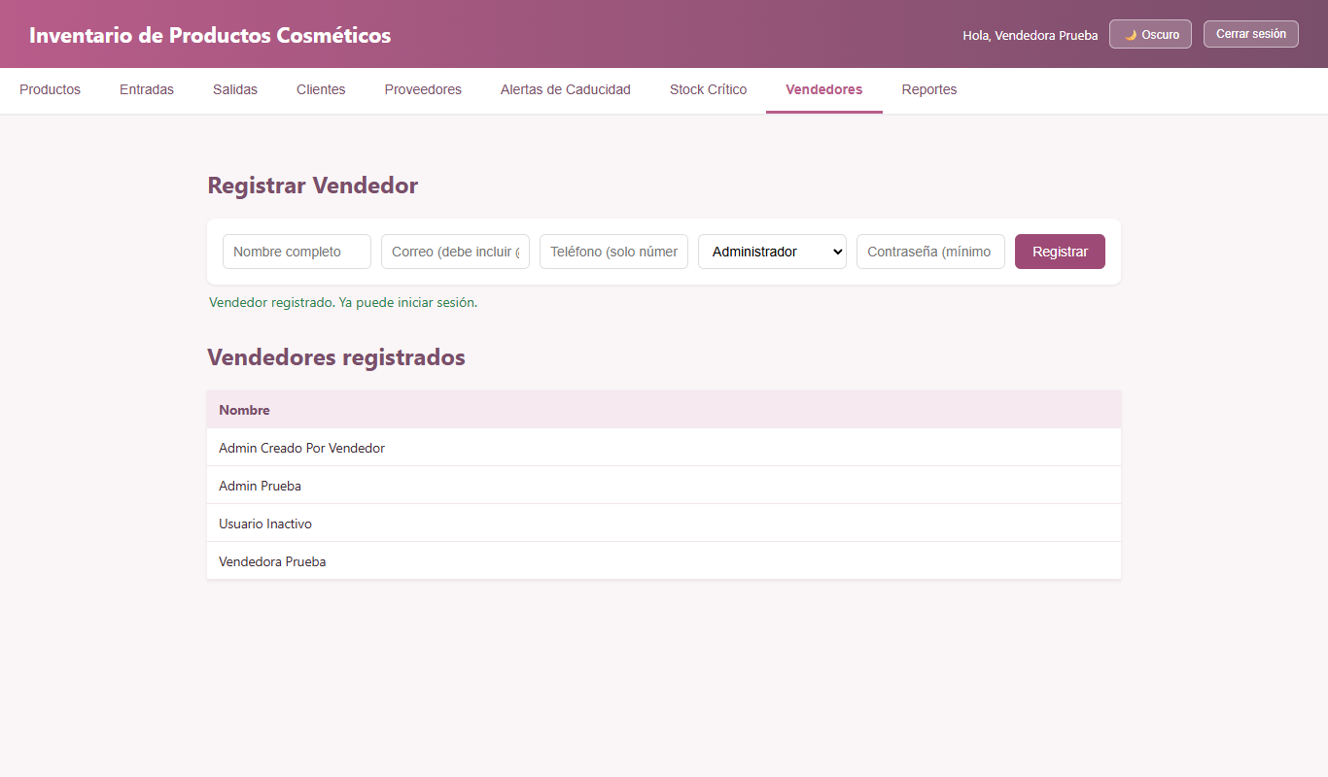
6 | VE-006 | Correo sin dominio | Petición directa a la API con token válido (Postman o script) | Correo = pepe@ | 1) Enviar POST /api/auth/register | Se rechaza: formato de correo inválido | CORREGIDO: Se valida formato de correo completo con dominio válido tanto en cliente como en servidor. | Cerrado | Baja
7 | VE-007 | Teléfono con letras | Sesión iniciada como admin@correo.com / Prueba123 | Teléfono = 300abc4567 | 1) Registrar | Se rechaza | Se rechaza: "El teléfono solo puede contener entre 7 y 15 números." | Cerrado | Baja
8 | VE-008 | El vendedor nuevo puede iniciar sesión | Haber ejecutado VE-001 | carla@correo.com / Clave123 | 1) Cerrar sesión 2) Iniciar sesión con el usuario nuevo | Ingresa al sistema | Ingresa: "Hola, Carla Diaz" | Cerrado | Alta
9 | VE-009 | Tabla "Vendedores registrados" | Sesión iniciada como admin@correo.com / Prueba123 | N/A | 1) Ir a Vendedores 2) Revisar la tabla | Lista los vendedores activos, o muestra el rol y el estado de cada usuario | CORREGIDO: La tabla ahora incluye columnas para Nombre, Correo, Rol, Estado (con etiquetas badge de color) y botón para restablecer clave. | Cerrado | Baja
10 | VE-010 | Correo duplicado en mayúsculas | Sesión iniciada como admin@correo.com / Prueba123 | Correo = CARLA@CORREO.COM | 1) Registrar | Se rechaza por duplicado | Se rechaza: "El usuario ya existe." | Cerrado | Baja

Reportes
No | Nombre/Identificador | Descripción | Pre condiciones | Entradas | Pasos | Resultados Esperados | Pos condición (resultado obtenido) | Estado | Prioridad | Captura
1 | RE-001 | Reporte de entradas y salidas de los últimos 30 días | Sesión iniciada como admin@correo.com / Prueba123 BD recién importada (inventario_cosmeticos.sql) | Desde = hoy - 30 días ; Hasta = hoy | 1) Ir a Reportes 2) Elegir las fechas 3) Clic en "Generar reporte" | Muestra la tabla de movimientos y el botón para exportar PDF | Muestra "Reporte generado: 9 movimiento(s) encontrados." | Cerrado | Alta | 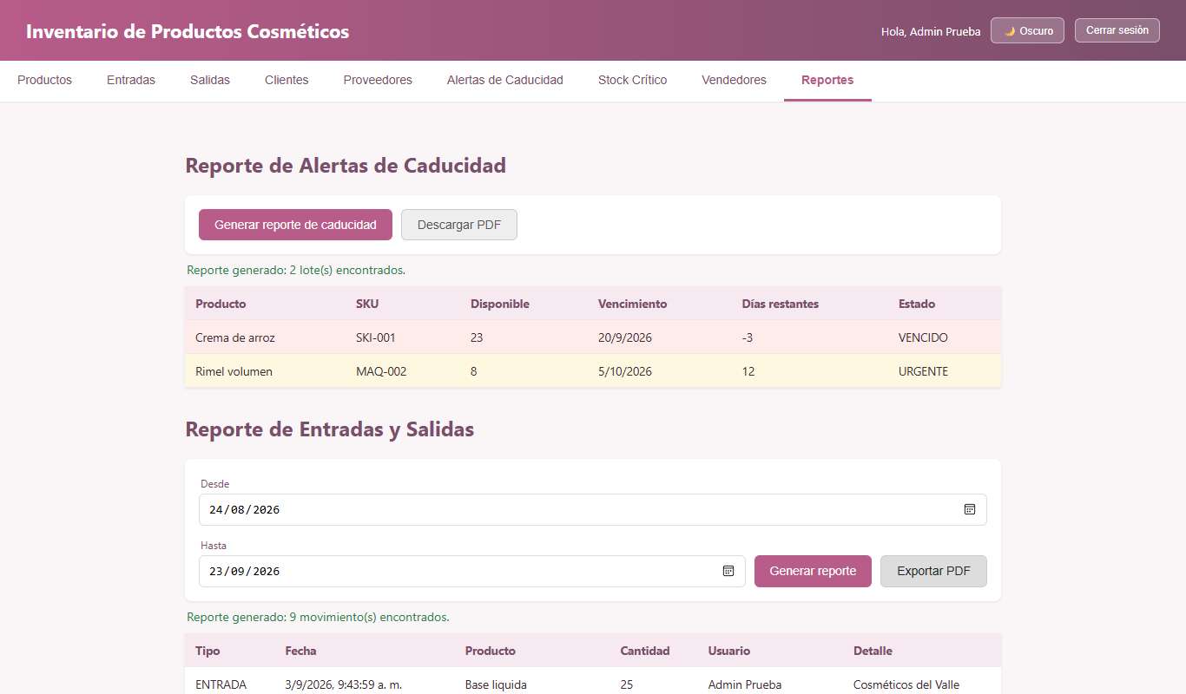
2 | RE-002 | Fecha de inicio posterior a la fecha de fin | Sesión iniciada como admin@correo.com / Prueba123 | Desde = hoy ; Hasta = hoy - 30 días | 1) Elegir las fechas invertidas 2) Generar | Se rechaza | Se rechaza: "La fecha de inicio no puede ser posterior a la fecha de fin." | Cerrado | Media | 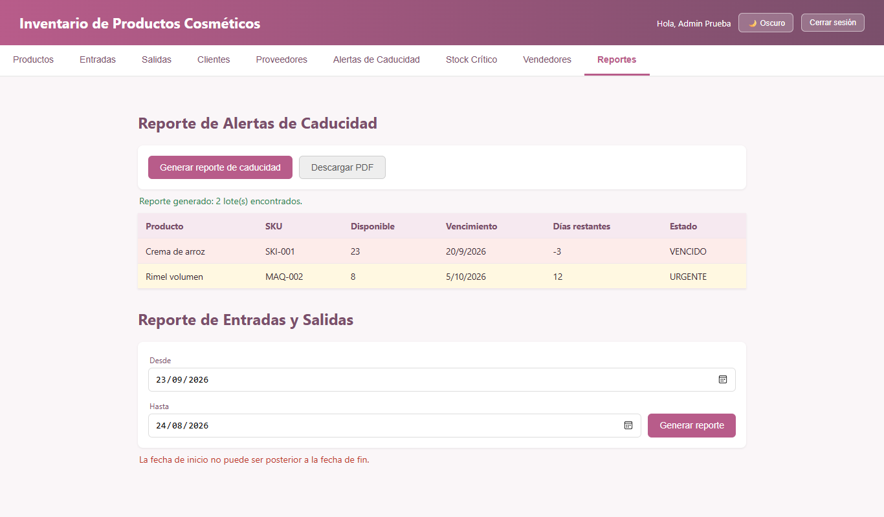
3 | RE-003 | Reporte sin fechas | Sesión iniciada como admin@correo.com / Prueba123 | Fechas vacías | 1) Clic en "Generar reporte" sin elegir fechas | Pide las fechas | Muestra "Selecciona la fecha de inicio y de fin." | Cerrado | Media
4 | RE-004 | Rango sin movimientos | Sesión iniciada como admin@correo.com / Prueba123 | Desde = 2020-01-01 ; Hasta = 2020-01-31 | 1) Generar | Informa que no hay datos | Muestra "No se encontraron movimientos en este periodo." | Cerrado | Baja
5 | RE-005 | Exportar el reporte de movimientos a PDF | Sesión iniciada como admin@correo.com / Prueba123 | Rango de los últimos 30 días | 1) Generar el reporte 2) Clic en "Exportar PDF" | Descarga un PDF con los movimientos | Descarga reporte_movimientos_….pdf (application/pdf) | Cerrado | Alta
6 | RE-006 | Generar el reporte de caducidad en pantalla | Sesión iniciada como admin@correo.com / Prueba123 BD recién importada (inventario_cosmeticos.sql) | N/A | 1) Clic en "Generar reporte de caducidad" | Muestra la tabla y el botón Descargar PDF | Muestra la crema de arroz (VENCIDO) y el rímel (URGENTE) | Cerrado | Media | 